5005750 Servicios
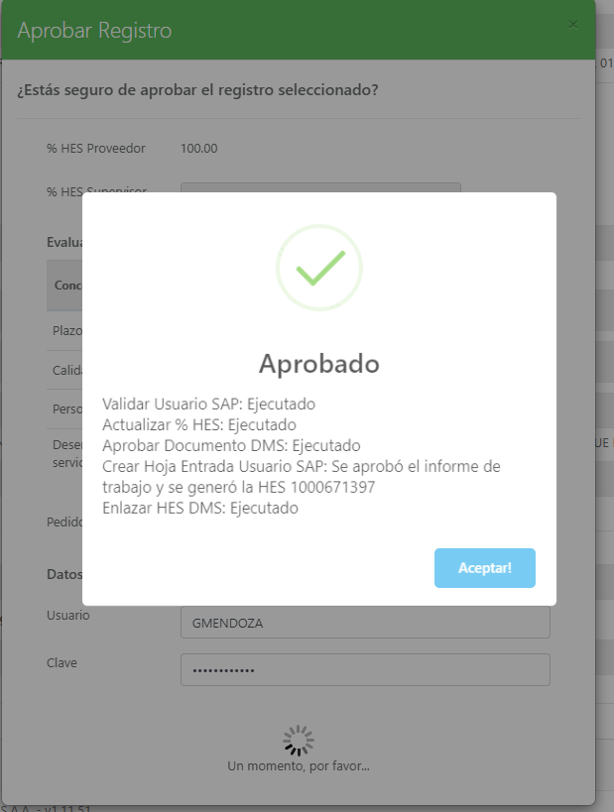
ODM |  | 5005750 |  | CAMBIAR CONTROL AUTOMATICO DE INGRESO DE AGUA A CALDERO 01
FECHA: |  | 2024-08-26

SOLPED | Pos. | O. SERVICIO | Pos. | DESCRIPCIÓN | E. COMPRAS | PROVEEDOR | COSTO US$ | COSTO S/. | HES | OBSERVACIONES
30056220 | 10 | 70063082 | 10 | Instalación de sistema automático de ingreso de agua a Caldero 1 de 2000 BH | I. Arce | STEAM SERVICE | 4,500.00 |  | 1000682249 | CULMINADO
30056761 | 10 | 70063542 | 10 | Fabricación tablero sistema alimentación agua caldero 1 | J. Bazan | HMF | 2,500.00 |  | 1000684638 | CULMINADO

 |  |  |  |  |  | TOTAL | 7,000.00 | 0.00

 |  |  |  |  | CONTROL |  |  | Fecha | 2024-12-02
 |  |  |  | PRESUPUESTO US $ | 18,400.00 |  |  | SAP | 18,400.00 | Se trasladó a otro Capex | $1,600.00
 |  |  |  | REAL | 0.00 |  |  | REAL | 18,129.70
 |  |  |  | COMPROMETIDO EN SERVICIOS | 7,000.00 |  |  | Comprometido Servicios | 0.00
 |  |  |  | COMPROMETIDO EN COMPRAS | 11,090.00 |  |  | Comprometido Compras | 0.00
 |  |  |  | VALOR STOCK | 0.00 |  |  | Valor Stock | 0.00
 |  |  |  | SALDO | 310.00 |  |  |  | 270.30
 |  | 1 US $ = | 3.7

